Sheet2
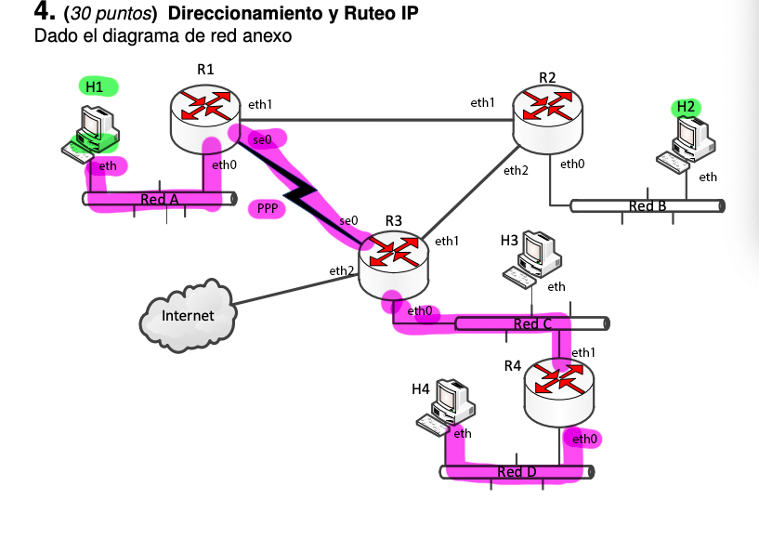
200.0.16.0/22
Red | hosts | interf. routers | #total Ips | Mascara | Dir. Red | Dir.broadcast | Direcciones interfaces
A | 70 | 1 | 71 | /25 | 200.0.16.0 | 200.0.16.127 | H1 eth 200.0.16.2 R1 eth0 200.0.16.1
B | 89 | 1 | 90 | /25 | 200.0.16.128 | 200.0.16.255 | H2 eth 200.0.16.130 R2 eth0 200.0.16.129
C | 120 | 2 | 122 | /25 | 200.0.17.0 | 200.0.17.127 | R3 eth0 200.0.17.1 H3 eth 200.0.17.3 R4 eth1 200.0.17.2
D | 32 | 1 | 33 | /26 | 200.0.17.128 | 200.0.17.191 | R4 eth0 200.0.17.129 H4 eth 200.0.17.130
AB | 0 | 2 | 2 | /30 | 200.0.17.252 | 200.0.17.255 | R1 eth1 200.0.17.253 R2 eth1 200.0.17.254
AC | 0 | 2 | 2 | /30 | 200.0.17.248 | 200.0.17.251 | R1 se0 200.0.17.249 R3 se0 200.0.17.250
CB | 0 | 2 | 2 | /30 | 200.0.17.244 | 200.0.17.247 | R2 eth2 200.0.17.245 R3 eth1 200.0.17.246
Inet | 0 | 2 | 2 | /30 | 200.0.17.240 | 200.0.17.243 | R3 eth2 200.0.17.241 ISP next hop 200.0.17.242

 |  |  | Decimal Dot Notation A.B.C.D |  |  | (A, B C y D van del 0 al 255)
Clase C #1 200.0.16.0/24 |  | dir.red | 200.0.16.0 | dir. Broadcast | 200.0.16.255
A | 200.0.16.0/25
B | 200.0.16.128/25

Clase C #2 200.0.17.0/24 |  | dir.red | 200.0.17.0 | dir. Broadcast | 200.0.17.255
C | 200.0.17.0/25
D | 200.0.17.128/26
HUECO
 |  | Variable Length Subnet Mask (VLSM) |  |  | CIDR (Classless Inter Domain Routing)
Inet | 200.0.17.240/30 | Fixed Length Subnet Mask(FLSM) |  |  | Classful routing
CB | 200.0.17.244/30
AC | 200.0.17.248/30
AB | 200.0.17.252/30

Tabla de ruteo H3
Nombre | Dest. Addr | Mask | Next hop | Interface | Metric | Tipo
C | 200.0.17.0 | /25 | - | eth | 0 | directa
D | 200.0.17.128 | /26 | 200.0.17.2 | eth | 1 | indirecta | para evitar sobrecargar a R3 y la red C
(internet) | 0.0.0.0 | /0 | 200.0.17.1 | eth | 20 | indirecta

Tabla de ruteo R1
Nombre | Dest. Addr | Mask | Next hop | Interface | Metric | Tipo
AB | 200.0.17.252 | /30 | - | eth1 | 0 | directa
AC | 200.0.17.248 | /30 | - | se0 | 0 | directa
A | 200.0.16.0 | /25 | - | eth0 | 0 | directa
B | 200.0.16.128 | /25 | 200.0.17.254 | eth1 | 1 | indirecta
B | 200.0.16.128 | /25 | 200.0.17.250 | se0 | 2 | indirecta | alternativa
(internet) | 0.0.0.0 | /0 | 200.0.17.250 | se0 | 20 | indirecta
(internet) | 0.0.0.0 | /0 | 200.0.17.254 | eth1 | 21 | indirecta | alternativa

Tabla de ruteo R3
Nombre | Dest. Addr | Mask | Next hop | Interface | Metric | Tipo
AB | 200.0.17.252 | /30 | 200.0.17.249 | se0 | 1 | indirecta
AB | 200.0.17.252 | /30 | 200.0.17.245 | eth1 | 2 | indirecta | alternativa
AC | 200.0.17.248 | /30 | - | se0 | 0 | directa
CB | 200.0.17.244 | /30 | - | eth1 | 0 | directa
Inet | 200.0.17.240 | /30 | - | eth2 | 0 | directa
D | 200.0.17.128 | /26 | 200.0.17.2 | eth0 | 1 | indirecta
B | 200.0.16.128 | /25 | 200.0.17.245 | eth1 | 1 | indirecta
B | 200.0.16.128 | /25 | 200.0.17.249 | se0 | 2 | indirecta | alternativa
C | 200.0.17.0 | /25 | - | eth0 | 0 | directa
A | 200.0.16.0 | /25 | 200.0.17.249 | se0 | 1 | indirecta
A | 200.0.16.0 | /25 | 200.0.17.245 | eth1 | 2 | indirecta | alternativa
(internet) | 0.0.0.0 | /0 | 200.0.17.242 | eth2 | 20 | indirecta

H4 | ARP: Who has 200.0.17.129 ? Tell 200.0.17.130
 | HW origen | HW destino | IP origen | IP destino
D | MAC eth H4 | MAC eth0 R4 | 200.0.17.130 | 200.0.16.2

R4 | ARP: Who has 200.0.17.1? Tell 200.0.17.2
 | HW origen | HW destino | IP origen | IP destino
C | MAC eth1 R4 | MAC eth0 R3 | 200.0.17.130 | 200.0.16.2
AC | - | - | 200.0.17.130 | 200.0.16.2

R1 | ARP: Who has 200.0.16.2? Tell 200.0.16.1
 | HW origen | HW destino | IP origen | IP destino
A | MAC eth0 R1 | MAC eth H1 | 200.0.17.130 | 200.0.16.2

